상품제안서
크리미 시스템다이어리 32절 | 상품코드: S05201

 |  |  |  |  |  |  | 02-713-8555 | www.synergygift.co.kr
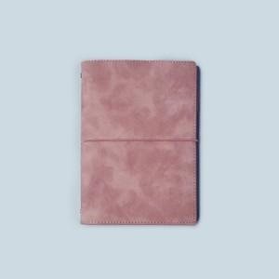

【상세/제작정보】 | <p><span style="font-size: 14pt;">※ 년도박 희망시 별도 문의 바랍니다.</span></p><p><span style="font-size: 14pt;">※ 기타박 희망시 별도 문의 바랍니다.</span>&nbsp;&nbsp;</p>

【인쇄/포장옵션】 | 불박 / 포장불가능

【공급단가】 | 수량 | 100~ | 300~ | 500~ | 1,000~ | 3,000~
*VAT별도 | 소프트블랙 | 8,400원 | 8,050원 | 7,850원 | 7,700원 | 7,550원
 | 소프트블루 | 8,400원 | 8,050원 | 7,850원 | 7,700원 | 7,550원
 | 소프트핑크 | 8,400원 | 8,050원 | 7,850원 | 7,700원 | 7,550원
 | 브라우니 | 8,400원 | 8,050원 | 7,850원 | 7,700원 | 7,550원

【상품 URL】 | https://www.synergygift.co.kr:443/src/goods_detail.php?gdno=17021

